RG-Subm บานโค้ง-แบบจม
 | โครงการสอบเทียบอาคารชลประทาน
 | สำนักบริหารจัดการน้ำและอุทกวิทยา กรมชลประทาน

1 | ข้อมูลทางกายภาพ
 | 1.1 ข้อมูลระบบส่งน้ำที่ตั้งของอาคาร
 | - ข้อมูลทั่วไปของอาคาร |  | ประตูระบายน้ำท่าวังตาล |  |  | อาคาร
 | - โครงการ |  | ประตูระบายในลำน้ำปิง
 | - ตำแหน่งที่ตั้ง กม. |  | - |  |  | คลองสายใหญ่
 | อำเภอ |  | เมือง |  |  | จังหวัด |  | เชียงใหม่
 | - พิกัด
 | - ลักษณะคลอง |  | ÿ คลองดิน |  | ÿ คลองดาดคอนกรีต

 | 1.2 ข้อมูลอาคาร
 | - ชื่ออาคาร
 | - ประเภทบาน ÿ ประตูระบายน้ำบานโค้ง (Radia gate) |  |  |  |  |  |  | 1 | บาน
 |  |  | ขนาดบาน | กว้าง |  |  |  | 12.50 | เมตร
 |  |  |  | สูง |  |  |  | 6.50 | เมตร
 | - ระดับพื้น Inlet |  |  |  |  |  |  | - | เมตร (รทก.)
 | - ระดับพื้น Outlet |  |  |  |  |  |  | - | เมตร (รทก.)
 | - ระดับพื้นธรณีอาคาร |  |  |  |  |  |  | 295.00 | เมตร (รทก.)
 | - ปริมาณน้ำไหลผ่านสูงสุด |  |  |  |  |  |  | 1,200 | ลูกบาศก์เมตร/วินาที
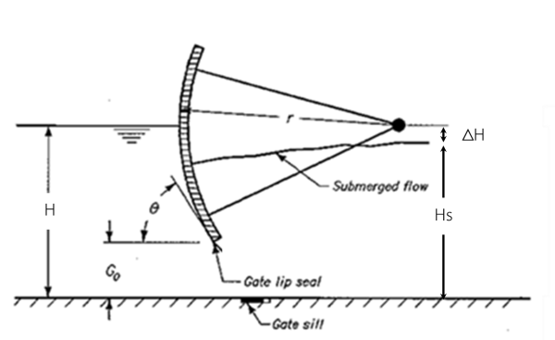
 | - รัศมีความโค้งของบาน (สำหรับบานโค้ง) |  |  |  |  |  |  | 10 | เมตร

 | 1.3 รูปภาพอาคารชลประทาน
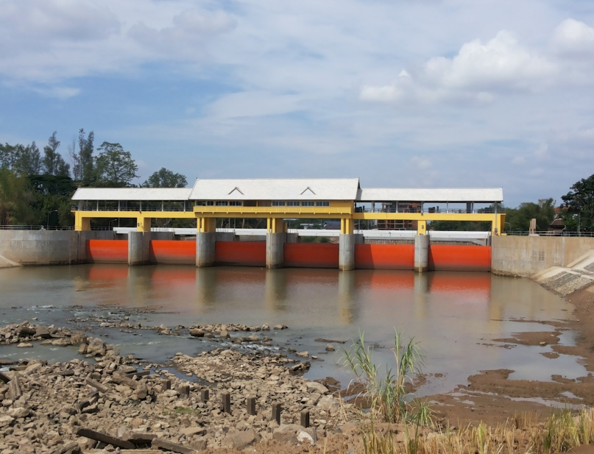

2 | ข้อมูลการสอบเทียบอาคารชลประทาน
 | ÿ ประตูระบายน้ำบานโค้ง (Radia gate)
 | ÿ การไหลแบบจม (Submerged flow)
 | สูตรการคำนวนสอบเทียบอาคาร

 | เมื่อ | Q = ปริมาณน้ำผ่านอาคาร (ลบ.ม./วินาที)
 |  | Cs = สัมประสิทธิ์ปริมาณน้ำเมื่อการไหลเป็นแบบจม (Submerged Flow)
 |  | L = ความกว้างของช่องประตูระบาย (เมตร)
 |  | Hs = ระดับน้ำด้านท้ายประตู - ระดับธรณีประตู (เมตร)
 |  | ∆H = ระดับน้ำด้านหน้าประตู - ระดับด้านท้ายประตู (เมตร)
 |  | g = ความเร่งเนื่องจากแรงโน้มถ่วง (เมตร/วินาที)
 |  | Go = การเปิดบาน (เมตร)

ที่ |  |  | ระดับน้ำ | ระดับน้ำ | ∆H |  | Hs | ระยะเปิดบาน 1 | ระยะเปิดบาน2 | ระยะเปิดบาน3 | ระยะเปิดบาน4 | ระยะเปิดบาน5 | ระยะเปิดบาน6 | Q | Hs/Go | Cs
 | วันที่ | เวลา | ด้านเหนือน้ำ | ด้านท้ายน้ำ |  |  |  | (Go) | (Go) | (Go) | (Go) | (Go) | (Go)
 |  |  | ม.(รทก./รสม.) | ม.(รทก./รสม.) |  |  |  | ม. | ม. | ม. | ม. | ม. | ม. | ลบ.ม./วินาที
1 | 20-Sep-59 | 09:35-10:05 | 300.90 | 299.13 | 1.77 | 5.8930 | 4.1300 | - | - | - | 2.70 | - | - | 205.7 | 1.530 | 0.676
2 | 20-Sep-59 | 11:15-11:50 | 300.88 | 299.19 | 1.69 | 5.7583 | 4.1900 | - | - | - | 2.70 | - | - | 193.8 | 1.552 | 0.642
3 | 20-Sep-59 | 14:00-14:28 | 301.15 | 299.05 | 2.10 | 6.4189 | 4.0500 | - | - | - | 2.50 | - | - | 195.3 | 1.620 | 0.601
4 | 28-Sep-59 | 09:49-10:12 | 301.83 | 297.82 | 4.01 | 8.8700 | 2.8200 | - | - | - | 0.90 | - | - | 86.2 | 3.133 | 0.276
5 | 28-Sep-59 | 12:40-13:11 | 301.20 | 298.05 | 3.15 | 7.8615 | 3.0500 | - | - | - | 1.10 | - | - | 100.6 | 2.773 | 0.336
6 | 28-Sep-59 | 14:43-15:10 | 301.22 | 297.86 | 3.36 | 8.1193 | 2.8600 | - | - | - | 1.10 | - | - | 93.9 | 2.600 | 0.323

สอบเทียบอาคาร ประตูระบายน้ำท่าวังตาล โครงการประตูระบายน้ำในลำน้ำปิง (เปิด ปตร.ระบายทราย แม่ปิงเก่า)

 |  |  |  |  |  |  |  |  |  |  |  |  |  |  |  |  |  | ปตร.ป่าแดด 0850296797
 |  |  |  |  |  |  |  |  |  |  |  |  |  |  |  |  |  | ฝายแม่ปิงเก่า 0946246705
 |  |  |  |  |  |  |  |  |  |  |  |  |  |  |  |  |  | กฤษดา 0871924533
3 | ข้อมูลการเปิดบานในระดับต่างๆ

ที่ |  |  | ระดับน้ำ | ระดับน้ำ | Hs | ∆H | ระยะเปิดบาน1 | ระยะเปิดบาน2 | ระยะเปิดบาน3 | ระยะเปิดบาน4 | ระยะเปิดบาน5 | ระยะเปิดบาน6 | Hs/Go | Cs | ปริมาณน้ำไหลผ่าน |  | ฝายแม่ปิงเก่า 0946246705
 | วันที่ | เวลา | ด้านเหนือน้ำ | ด้านท้ายน้ำ |  |  | (Go) | (Go) | (Go) | (Go) | (Go) | (Go) |  |  |  |  | ระดับเหนือฝาย | ระดับท้ายฝาย | ระดับน้ำล้นสันฝาย | ปริมาณน้ำ | ประตูระบายทราย
 |  |  | ม.(รทก./รสม.) | ม.(รทก./รสม.) |  |  | ม. | ม. | ม. | ม. | ม. | ม. |  |  | ลบ.ม./วินาที |  | ม. | ม. |  | ลบ.ม./วิ.
1 | 20-Sep-59 | 09:35-10:05 | 300.90 | 299.13 | 4.13 | 1.77 | - | - | - | 2.70 | - | - | 1.530 | 0.642 | 195.2 |  | 3.03 | 1.35 | 0.56 | 95.320 | เปิด 2 บาน
2 | 20-Sep-59 | 11:15-11:50 | 300.88 | 299.19 | 4.19 | 1.69 | - | - | - | 2.70 | - | - | 1.552 | 0.632 | 190.7 |  | 3.02 | 1.40 | 0.57 | 95.320 | เปิด 2 บาน
3 | 20-Sep-59 | 14:0014:28 | 301.15 | 299.05 | 4.05 | 2.10 | - | - | - | 2.70 | - | - | 1.500 | 0.654 | 212.6 |  | 2.99 | 1.40 | 0.54 | 93.140 | เปิด 2 บาน
4 | 28-Sep-59 | 09:49-10:12 | 301.83 | 297.82 | 2.82 | 4.01 | - | - | - | 0.90 | - | - | 3.133 | 0.311 | 97.3 |  | 2.45 | 1.10 | 0.02 | 0.690 | เปิด 2 บาน
5 | 28-Sep-59 | 12:40-13:11 | 301.83 | 298.05 | 3.05 | 3.78 | - | - | - | 1.10 | - | - | 2.773 | 0.352 | 115.6 |  | 2.64 | 1.10 | 0.18 | 17.400 | เปิด 2 บาน
6 | 28-Sep-59 | 14:43-15:10 | 301.83 | 297.86 | 2.86 | 3.97 | - | - | - | 1.10 | - | - | 2.600 | 0.376 | 118.5 |  | 2.69 | 1.10 | 0.23 | 25.190 | เปิด 2 บาน
 |  |  |  |  |  |  |  |  |  |  |  |  |  |  |  |  |  |  |  |  | เปิด 2 บาน
 |  |  |  |  |  |  |  |  |  |  |  |  |  |  |  |  |  |  |  |  | เปิด 2 บาน
 |  |  |  |  |  |  |  |  |  |  |  |  |  |  |  |  |  |  |  |  | เปิด 2 บาน
 |  |  |  |  |  |  |  |  |  |  |  |  |  |  |  |  |  |  |  |  | ปิดบาน
 |  |  |  |  |  |  |  |  |  |  |  |  |  |  |  |  |  |  |  |  | ปิดบาน
 |  |  |  |  |  |  |  |  |  |  |  |  |  |  |  |  |  |  |  |  | ปิดบาน

หมายเหตุ สามารถนำไปใช้คำนวณในการยกบานระบายที่ระดับต่างๆ โดยป้อนข้อมูลระดับด้านเหนือน้ำและระดับที่ต้องการยกบาน
 | จะสามารถทราบปริมาณน้ำไหลผ่านอาคารได้ (กรอกข้อมูลในช่องว่างเท่านั้น ยกเว้นช่องสีทึบ)

